상품제안서
국산 하이투 3색 볼펜 | 상품코드: S44960

 |  |  |  |  |  |  | 02-713-8555 | www.synergygift.co.kr
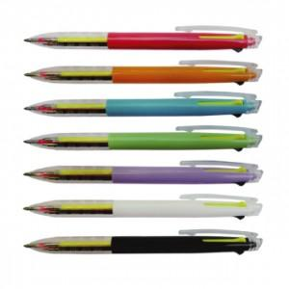

【상세/제작정보】 | <p><span style="font-size: 18.6667px;">※ 클립인쇄 별도문의(판비 및 인쇄비 발생됩니다)</span>​</p>

【인쇄/포장옵션】 | 실크 / 포장불가능

【공급단가】 | 수량 | 1,000~ | 2,000~ | 3,000~ | 5,000~ | 10,000~
*VAT별도 | 단가 | 570원 | 550원 | 510원 | 500원 | 490원

【상품 URL】 | https://www.synergygift.co.kr:443/src/goods_detail.php?gdno=44960

